Лист1
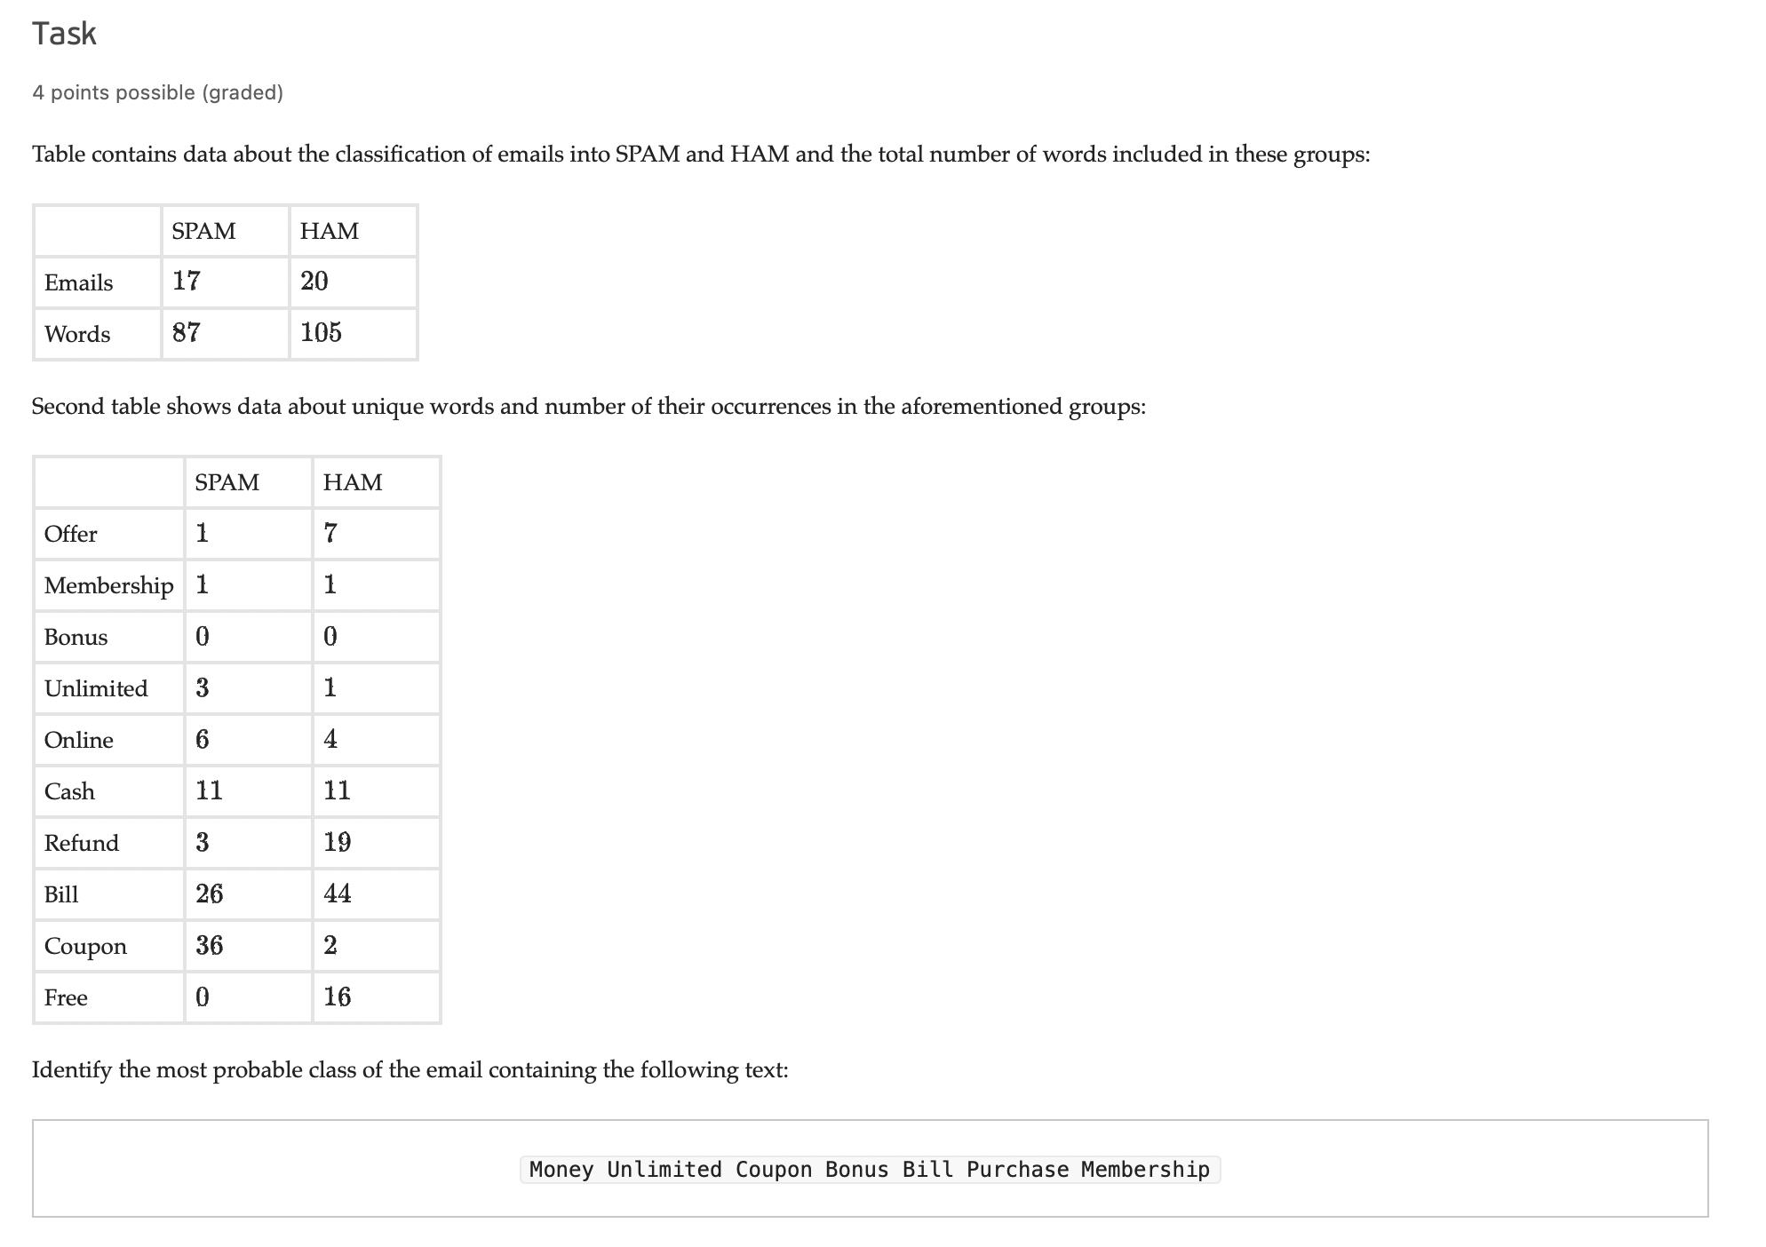

 | SPAM | HAM | P(SPAM) | P(HAM)
Emails | 17 | 20 | 0.459 | 0.541
Words | 87 | 105

 | SPAM | HAM
Offer | 1 | 7
Membership | 1 | 1
Bonus | 0 | 0
Unlimited | 3 | 1
Online | 6 | 4
Cash | 11 | 11
Refund | 3 | 19
Bill | 26 | 44
Coupon | 36 | 2
Free | 0 | 16

 | Частоты слов из письма
 | Money | Unlimited | Coupun | Bonus | Bill | Purchase | Membership
SPAM | 0 | 3 | 36 | 0 | 26 | 0 | 1
HAM | 0 | 1 | 2 | 0 | 44 | 0 | 1

Мощность словаря | 10
Колво не встречающихся в словаре | 2

 | Money | Unlimited | Coupun | Bonus | Bill | Purchase | Membership | LN P | Сумма
F(SPAM) | -4.5951198501 | -3.208825489 | -0.98420193749 | -4.5951198501 | -1.2992829841 | -4.5951198501 | -3.9019726696 | -0.77770456859 | -23.957
F(HAM) | -4.7621739348 | -4.0690267542 | -3.6635616461 | -4.7621739348 | -0.95551144503 | -4.7621739348 | -4.0690267542 | -0.61518563909 | -27.659

Вероятность спама | 0.976

